tc-00
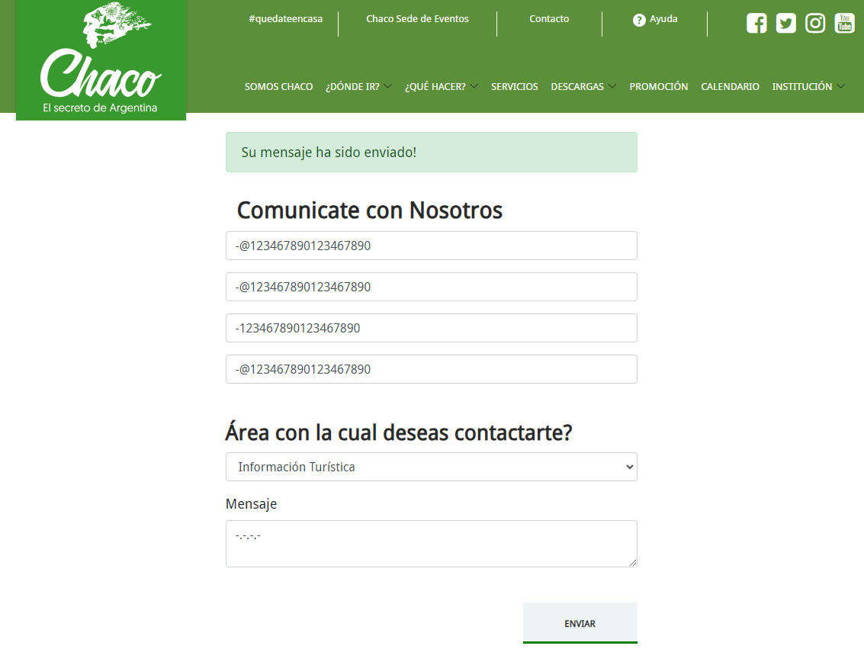
Caso de Prueba |  | Reporte

ID | tc-00 | ID | tc-00
Tester | Arrieta, Marina | Resultado | No pasa
Fecha | 30/07/2023 | Seguimineto | Es necesario
Página | https://turismo.chaco.gob.ar/ | Evidencia | Envío de datos exitoso
Ambiente | Desktop, Windows 10 Pro Versión 22H2 | Severidad | Baja
Tipo de test | Caja Negra | Prioridad | Media
Ejecución | La ejecución de las prubas se realizó de forma manual | Tipo de defecto | No funcional
Nivel | Componente | Comentarios | El campo de "Información Turística" tiene validación. Los demás campos no.
Según su funcionalidad | No funcionales | Sugerencias | Validar los datos cuando el usuario va ingresando sus datos o agregar tooltips con información sobre que datos ingresar.
Título caso de prueba | Validación de datos en formulario de contacto
Precondiciones | - Ingresar a https://turismo.chaco.gob.ar/contacto
Pasos de Pruebas | Paso 1: llenar los campos vacios del formulario Paso 2: hacer click en el botón "enviar"
Resultado esperado | Validación de los datos que se ingresan en cada campo
Criterio de aceptación | El usuario debe ingresar sus datos correctamente para tener una correcta comunicación con chaco turismo
Caso Positivo/Negativo | Negativo

tc-01
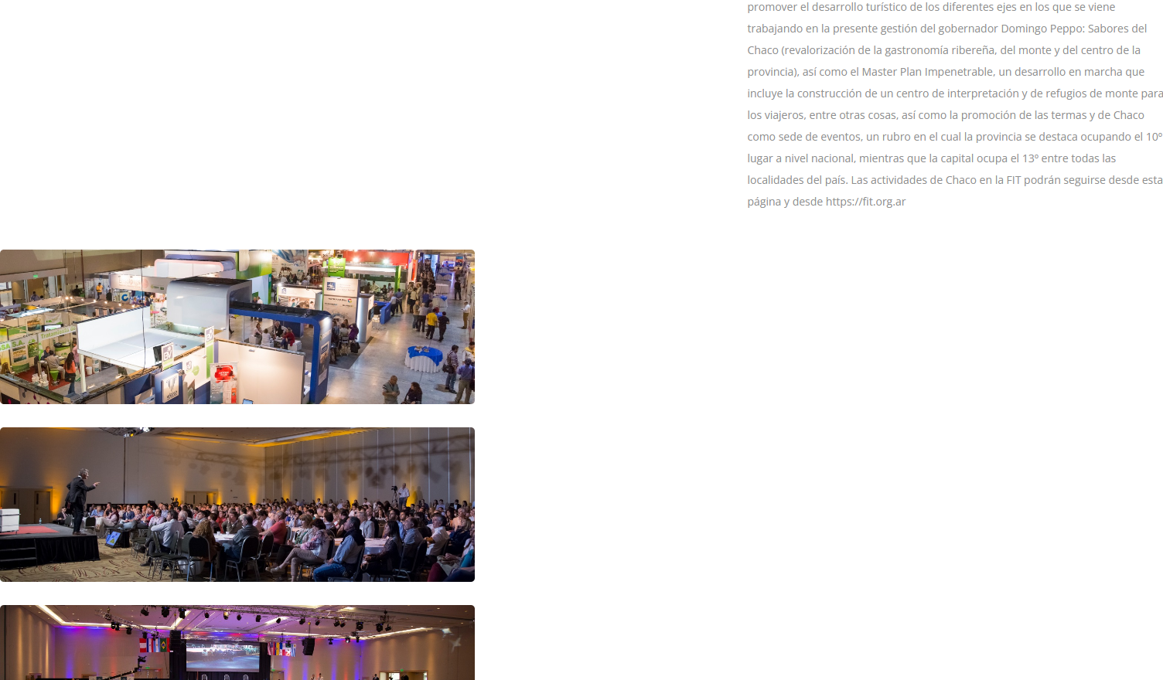
Caso de Prueba |  | Reporte

ID | tc-01 | ID | tc-01
Tester | Arrieta, Marina | Resultado | No pasa
Fecha | 30/07/2023 | Seguimineto | Es necesario
Página | https://turismo.chaco.gob.ar/ | Evidencia | Imágenes desacomodadas
Ambiente | Desktop, Windows 10 Pro Versión 22H2 | Severidad | Baja
Tipo de test | Caja Negra | Prioridad | Media
Ejecución | La ejecución de las prubas se realizó de forma manual | Tipo de defecto | No funcional
Nivel | Componente | Comentarios | Sólo hay una imágen acomodado a la izquierda del texto
Según su funcionalidad | No funcionales | Sugerencias | Separar en dos columnas. Las imágenes pueden estar en una sola columna como está el texto.
Título caso de prueba | Imágenes mal acomodadas
Precondiciones | - Ingresar a https://turismo.chaco.gob.ar/chaco-eventos
Pasos de Pruebas | Paso 1: Hacer click en "Chaco Sede de Eventos" Paso 2: Ir al final de la página
Resultado esperado | Imagenes acomodadas a la izquierda del texto
Criterio de aceptación | El usuario debe poder ver acomodadas las imágenes sin tener ir al final de la página
Caso Positivo/Negativo | Positivo

tc-02
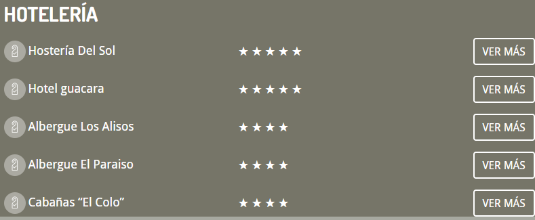
Caso de Prueba |  | Reporte

ID | tc-02 | ID | tc-02
Tester | Arrieta, Marina | Resultado | Pasa
Fecha | 30/07/2023 | Seguimineto | No es necesario
Página | https://turismo.chaco.gob.ar/ | Evidencia | La URL redirige a https://turismo.chaco.gob.ar/destino/3
Ambiente | Desktop, Windows 10 Pro Versión 22H2 | Severidad | Baja
Tipo de test | Caja Negra | Prioridad | Media
Ejecución | La ejecución de las prubas se realizó de forma manual | Tipo de defecto | No funcional
Nivel | Componente | Comentarios | A partir de "Albergue Los Alisos" no tiene ubicación en el map
Según su funcionalidad | No funcionales | Sugerencias | Sacar "Ver más" en los hoteles que no se encuentre la ubicación
Título caso de prueba | Ubicación de Hoteles
Precondiciones | - Ingresar a https://turismo.chaco.gob.ar/chaco-eventos
Pasos de Pruebas | Paso 1: Hacer click en "¿Dónde ir?" Paso 2: Hacer click en "Humedales" Paso 3: Hacer click en "Isla del Cerrito" Paso 4: Ir al final de la página, a la sección "Alojamientos" Paso 5: Hacer click en "Ver Más"
Resultado esperado | Imagenes acomodadas a la izquierda del texto
Criterio de aceptación | El usuario debe poder ingresar a las URL con la dirección de los hoteles
Caso Positivo/Negativo | Positivo

tc-04

Caso de Prueba |  | Reporte

ID | tc-04 | ID | tc-04
Tester | Arrieta, Marina | Resultado | No pasa
Fecha | 30/07/2023 | Seguimineto | Es necesario
Página | https://turismo.chaco.gob.ar/ | Evidencia | Error 404
Ambiente | Desktop, Windows 10 Pro Versión 22H2 | Severidad | Media
Tipo de test | Caja Blanca | Prioridad | Alta
Ejecución | La ejecución de las prubas se realizó de forma manual | Tipo de defecto | Funcional
Nivel | Componente | Comentarios | Algunos archivos da el Error 404 y otros redirigen a Drive pero dice que el archivo no existe
Según su funcionalidad | Funcional | Sugerencias | Linkear los archivos a drive y en drive generar una sola carpeta con todos los archivos
Título caso de prueba | Error 404
Precondiciones | - Ingresar a https://turismo.chaco.gob.ar/chaco-eventos
Pasos de Pruebas | Paso 1: Hacer click en "Descargas"
Resultado esperado | Descargar archivos
Criterio de aceptación | El usuario debe poder descargar archivos
Caso Positivo/Negativo | Positivo

tc-05
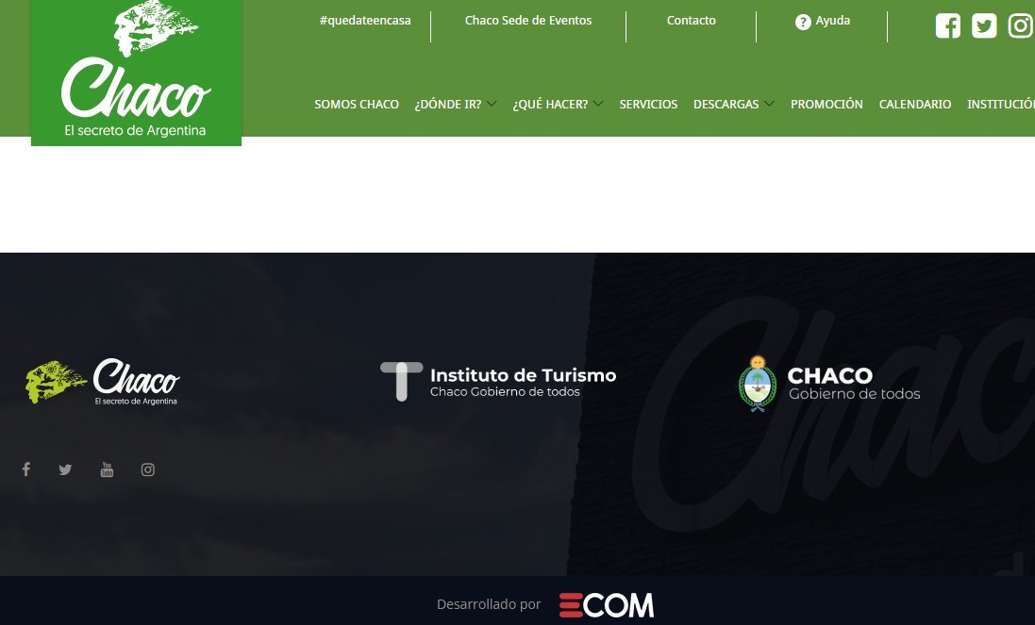
Caso de Prueba |  | Reporte

ID | tc-05 | ID | tc-05
Tester | Arrieta, Marina | Resultado | No pasa
Fecha | 30/07/2023 | Seguimineto | Es necesario
Página | https://turismo.chaco.gob.ar/ | Evidencia | No hay nada en promociones
Ambiente | Desktop, Windows 10 Pro Versión 22H2 | Severidad | Media
Tipo de test | Caja Negra | Prioridad | Alta
Ejecución | La ejecución de las prubas se realizó de forma manual | Tipo de defecto | No funcional
Nivel | Componente | Comentarios
Según su funcionalidad | No funcionales | Sugerencias | Sacar la sección de promociones hasta que haya alguna
Título caso de prueba | Sin promociones
Precondiciones | - Ingresar a https://turismo.chaco.gob.ar/chaco-eventos
Pasos de Pruebas | Paso 1: Hacer click en "Promociones"
Resultado esperado | Ver las promociones
Criterio de aceptación | El usuario debe poder ver las promociones
Caso Positivo/Negativo | Positivo

tc-06
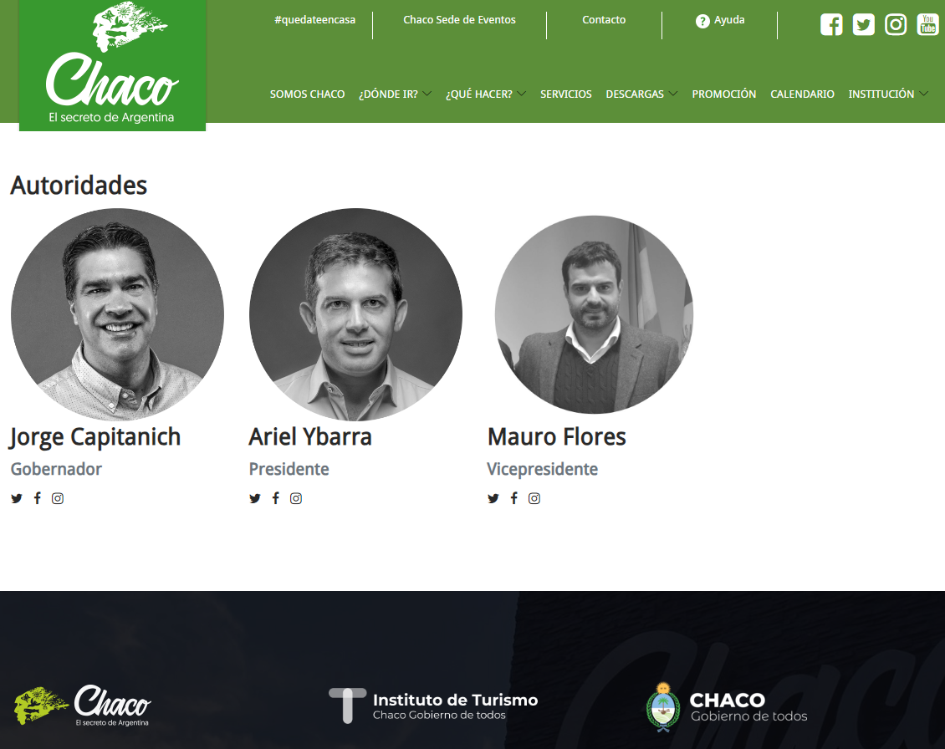
Caso de Prueba |  | Reporte

ID | tc-06 | ID | tc-06
Tester | Arrieta, Marina | Resultado | No pasa
Fecha | 30/07/2023 | Seguimineto | Es necesario
Página | https://turismo.chaco.gob.ar/ | Evidencia | No posee perfil en FB
Ambiente | Desktop, Windows 10 Pro Versión 22H2 | Severidad | Baja
Tipo de test | Caja Negra | Prioridad | Baja
Ejecución | La ejecución de las prubas se realizó de forma manual | Tipo de defecto | No Funcional
Nivel | Componente | Comentarios
Según su funcionalidad | No Funcional | Sugerencias | Si no posee una cuenta en facebook quitar el icono
Título caso de prueba | Sin cuenta de Facebook
Precondiciones | - Ingresar a https://turismo.chaco.gob.ar/chaco-eventos
Pasos de Pruebas | Paso 1: Hacer click en "Institución" Paso 2: Hacer click en "Autoridades" Paso 3: Hacer click en el icono de "Mauro Flores"
Resultado esperado | Ver su perfil de facebook
Criterio de aceptación | El usuario debe poder ver el perfil en facebook de "Mauro Flores"
Caso Positivo/Negativo | Positivo

tc-07
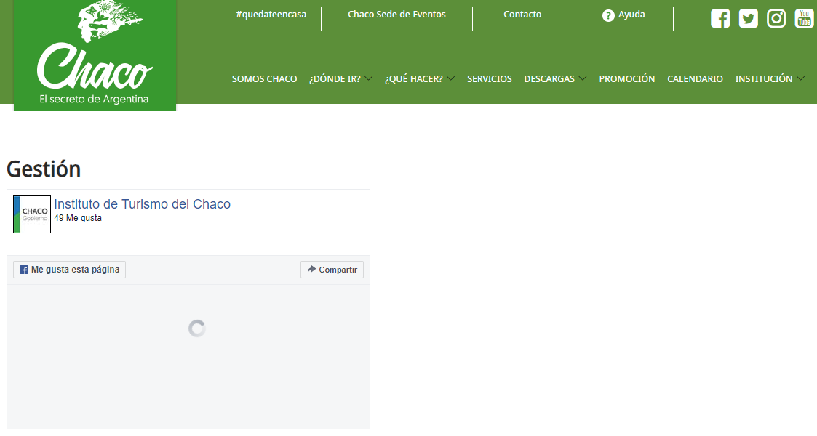
Caso de Prueba |  | Reporte

ID | tc-07 | ID | tc-07
Tester | Arrieta, Marina | Resultado | No pasa
Fecha | 30/07/2023 | Seguimineto | Es necesario
Página | https://turismo.chaco.gob.ar/ | Evidencia | No carga
Ambiente | Desktop, Windows 10 Pro Versión 22H2 | Severidad | Baja
Tipo de test | Caja Negra | Prioridad | Media
Ejecución | La ejecución de las prubas se realizó de forma manual | Tipo de defecto | Funcional
Nivel | Componente | Comentarios
Según su funcionalidad | Funcional | Sugerencias
Título caso de prueba | No carga
Precondiciones | - Ingresar a https://turismo.chaco.gob.ar/
Pasos de Pruebas | Paso 1: Hacer click en "Institución" Paso 2: Hacer click en "Gestión"
Resultado esperado | Ver su perfil de facebook
Criterio de aceptación | El usuario debe poder ver cargado el link
Caso Positivo/Negativo | Positivo

tc-09
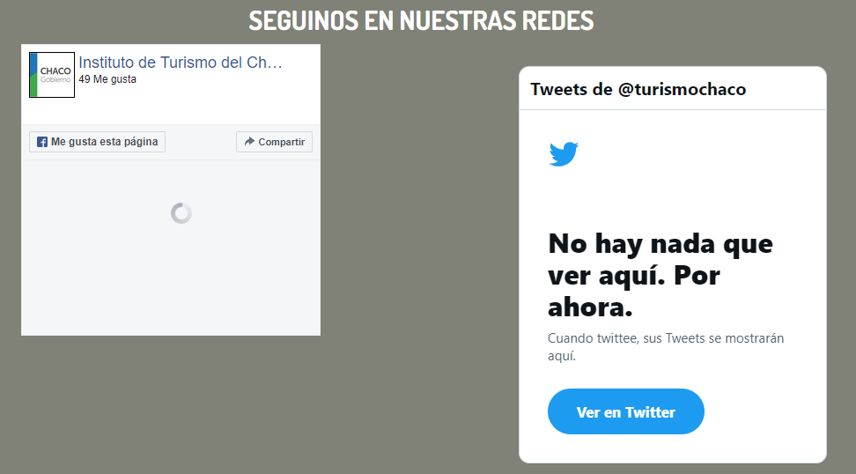
Caso de Prueba |  | Reporte

ID | tc-09 | Estado | Pasa
Tester | Arrieta, Marina | Seguimineto | No es necesario
Fecha | 30/07/2023 | Evidencia | No posee todos los links a las redes
Página | https://turismo.chaco.gob.ar/ | Severidad | Baja
Ambiente | Desktop, Windows 10 Pro Versión 22H2 | Prioridad | Baja
Tipo de test | Caja Negra | Tipo de Defecto | Funcional
Ejecución | La ejecución de las prubas se realizó de forma manual | Comentarios | Sólo están las redes de Facebook y Twiter
Nivel | Componente | Sugerencias | Agregar sólo los íconos de las redes sociales
Según su funcionalidad | Funcional
Título caso de prueba | Faltan redes
Precondiciones | - Ingresar a https://turismo.chaco.gob.ar/
Pasos de Pruebas | Paso 1: Dirigirse hacia abajo de la página en la sección "Seguinos en nuestras redes"
Resultado esperado | Tener las opciones de las redes: Facebook, Twiteer, Instagram Youtube
Criterio de aceptación | El usuario debe poder ver todas las opciones de redes sociales
Caso Positivo/Negativo | Positivo

